Anexo 3 GEMA
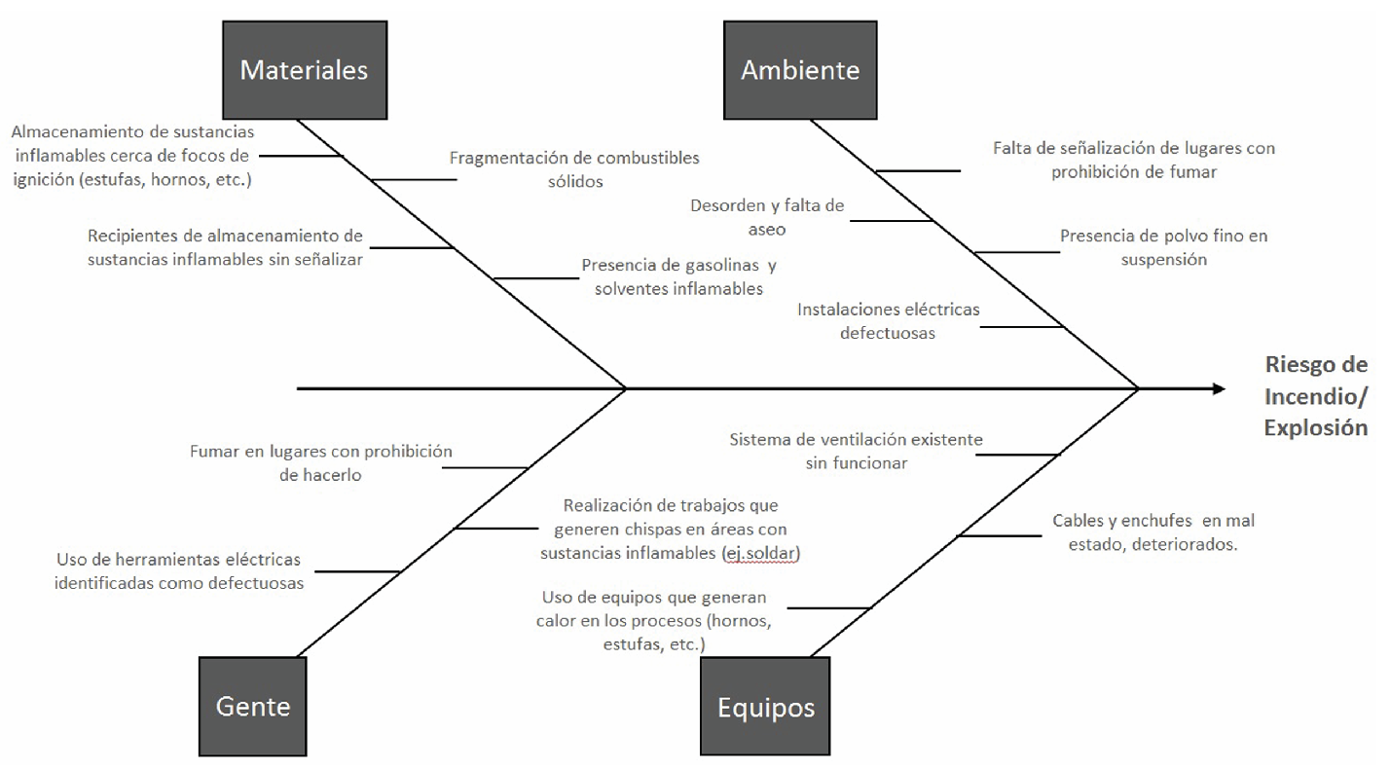
FACTORES DE RIESGOS ASOCIADOS A UN RIESGO ESPECÍFICO SEGÚN METODOLOGÍA “GEMA”
Agentes materiales
Entorno ambiental
Características personales
Organización

Anexo 4 FLUJO
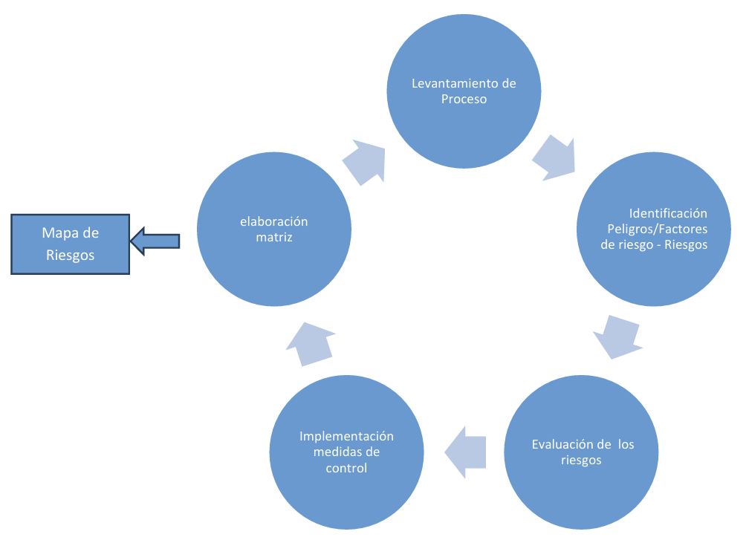
ESQUEMA

